項目精査
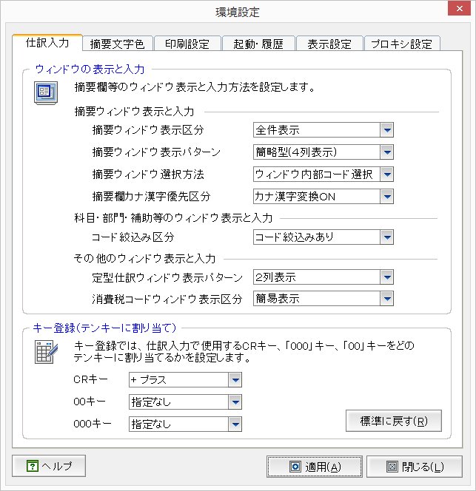
仕訳入力タブ |  |  |  |  | 仕訳/出納帳/振替伝票/入金伝票/出金伝票共通
No | 画面項目名 | 定数名(UserInfo) | UserInfoのItemNo | 備考 | 記帳くんNXで使用 | 記帳くんCloudで使用 | セッションから取得 | 残作業/予想工数(h)
1 | 摘要ウィンドウ表示区分 | SummaryWindowDisplayKbn | 1011 |  |  | 完全対応済 |  | なし
2 | 摘要ウィンドウ表示パターン | SummaryWindowDisplayPtn | 1012 |  |  | 未実 |  | 選択Window管理で対応必要 | 8h
3 | 摘要ウィンドウ選択方法 | SummaryWindowCoiceMethod | 1013 |  |  | 未実 |  | 選択Window管理で対応必要 対応難易度は高い。 | 32h
4 | 摘要カナ漢字優先区分 | SummaryKanaKanjiKbn | 1014 | 現状の動きが仕様となります。 |  | 未実 (現状で仕様) |  | IMEはIEのみ無条件でOnとなる(仕様) | ---
5 | コード絞り込み区分 | 未定義 | 53 |  |  | 未実 |  | 選択Window管理で対応必要 | 16h
6 | 定型仕訳ウィンドウ表示パターン | 未定義 | 1021 |  |  | 未実 |  | 定型仕訳対応の一環として対応 | 8h
キー登録は、削除項目の為確認不要です。
7 | 消費税コードウィンドウ表示 | TaxCodeWindowDisplayKbn | 1031 |  |  | 未実 サーバ側は対応済 |  | クライアント側でデータ取得の際に 情報を渡す。仕様次第で難易度が変わる | 16h
8 | 製造科目表示区分 | ManufacturingKmkDispKbn | 1041 | 新規追加項目です。 |  | 実装済 |  | --- | ---

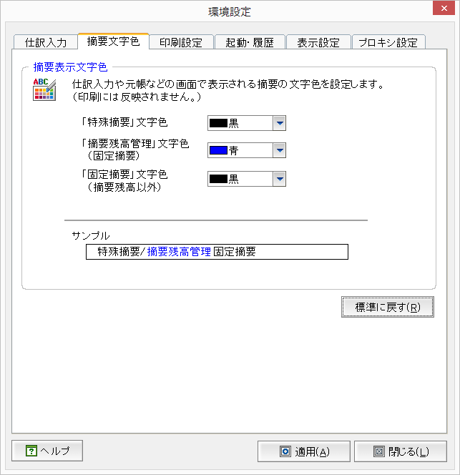
摘要文字色タブ |  |  |  |  | 仕訳帳
No | 画面項目名 | 定数名(UserInfo) | UserInfoのItemNo | 備考 | 記帳くんNXで使用 | 記帳くんCloudで使用 | セッションから取得 | 残作業/予想工数(h)
1 | 特殊摘要文字色 | SpeSummaryDisplayColor | 13 |  |  | 対応済み
2 | 摘要残高管理文字色 | SummaryWindowDisplayPtn | 1012 |  |  | 仕訳表示のみ対応 Window表示対応必要
3 | 固定摘要文字色 | FixingSummaryDisplayColor | 1013 |  |  | 対応済み

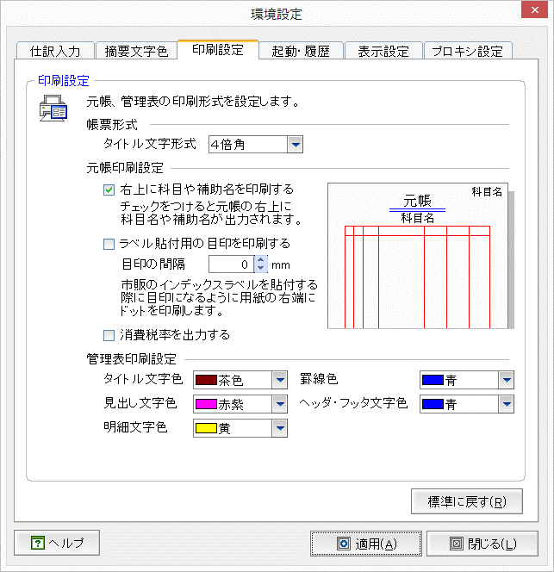
印刷設定タブ |  |  |  |  | 仕訳帳
No | 画面項目名 | 定数名(UserInfo) | UserInfoのItemNo | 備考 | 記帳くんNXで使用 | 記帳くんCloudで使用 | セッションから取得 | 残作業/予想工数(h)
1 | 右上に科目や補助名を印刷する | 未定義 | 34 | 帳票機能のため、担当は帳票 メンバーにお願いします。
2 | 消費税率を出力する | TaxRateOutputKbn | 42 | 帳票機能のため、担当は帳票 メンバーにお願いします。
ActiveReportで対応不可の為削除
3 | 管理表タイトル文字色 | ReportTitleColor | 505 | 帳票機能のため、担当は帳票 メンバーにお願いします。
4 | 管理表罫線色 | ReportLineColor | 503 | 帳票機能のため、担当は帳票 メンバーにお願いします。
ActiveReportで対応不可の為削除
5 | 管理表見出し文字色 | ReportHeadingColor | 501 | 帳票機能のため、担当は帳票 メンバーにお願いします。
6 | 管理表ヘッダフッタ文字色 | ReportHeaderFooterColor | 504 | 帳票機能のため、担当は帳票 メンバーにお願いします。
7 | 管理表明細文字色 | ReportDetailColor | 502 | 帳票機能のため、担当は帳票 メンバーにお願いします。

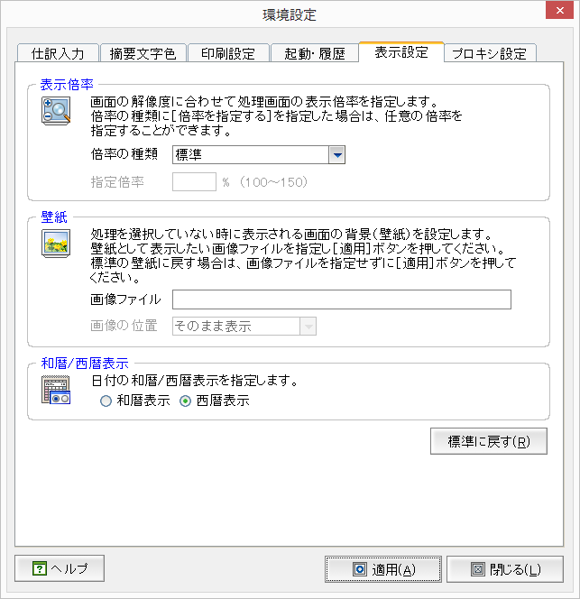
不要項目
表示設定タブ |  |  |  |  | 仕訳帳
No | 画面項目名 | 定数名(UserInfo) | UserInfoのItemNo | 備考 | 記帳くんNXで使用 | 記帳くんCloudで使用 | セッションから取得 | 残作業/予想工数(h)
1 | 西暦和暦区分 | CalendarKbn | 1051 |  |  | 対応済み |  | --- | ---
2
3
4
5
6
7

